User guide CFD (Vietnameses)
Hướng dẫn sử dụng tool vẽ CFD

1. Một số thông tin chung

Địa chỉ tool http://174.138.21.159
Ngôn ngữ chính: PHP + Javascript
Thư viện: GoJS (GoJS.net)
Giao diện: Bootstrap 4

2. Công dụng của tool

Giúp vẽ biểu đồ CFD (Control Flow Diagram) nhanh hơn
Tự tạo các chú thích True False trong biểu đồ
Tính toán tất cả các đường đi của code, giúp làm test case nhanh hơn
Tạo file Excel tài liệu nhanh hơn

3. Hướng dẫn sử dụng
3.1. Đầu vào
Có 3 cách để truyền dữ liệu vào tool:
Upload file .php hoặc .txt (Đã được format), được lưu trữ, có thể chỉnh sửa, tải về hoặc xuất ra CFD, Excel.
Nhập duy nhất đường đi của code (không Nhập code), chỉ có thể xuất ra CFD.
Dán đoạn mã đã được format theo chuẩn của tool, không được lưu lại, có thể xuất ra CFD, file Excel.
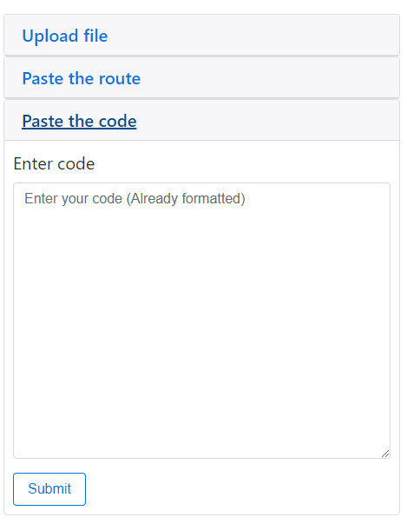

3.2. Định dạng chuẩn

Để tool đọc được các đường đi của code, cần format code theo những quy tắc sau:
Nút đầu tiên luôn bắt đầu bằng 1, nút cuối cùng là nút E
Các nút tiếp theo có thứ tự tăng dần 1->n… và n->E
Gặp các trường hợp rẽ nhánh cần thêm || ở giữa (if, for, elseif …)
Không cần thiết phải xóa các comment, tool chỉ đọc các comment có format đúng: (num)->(num|E)
Có thể có các dấu cách trong các nút, và dấu mũi tên (->) có thể thay đổi lại tùy theo cách đánh node của người dùng (trong phần setting ở header).
Ví dụ:

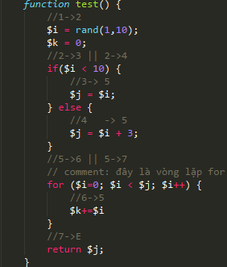

Kết quả:

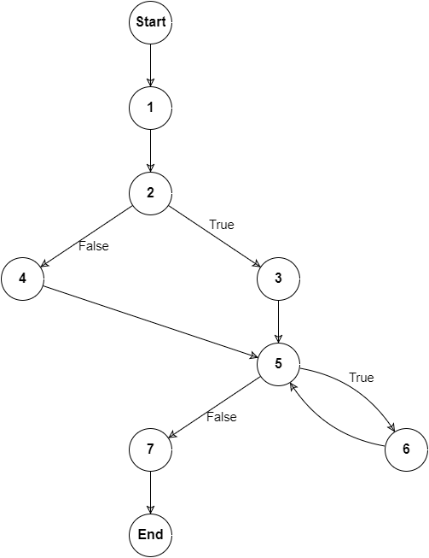

3.3. Đầu vào là tải file .php hoặc .txt
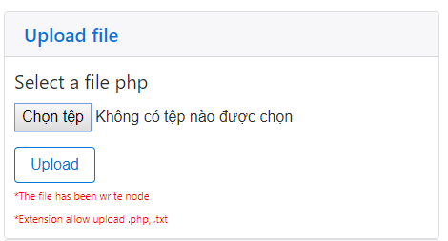

Chọn tab "Upload file", chọn file có đuôi .php hoặc .txt đã được format theo chuẩn tại 3.2

3.3.1. Trường hợp format bị lỗi
Vẫn tải file lên bình thường và hệ thống sẽ thông báo những chỗ format sai, và có thể chỉnh lại file vừa tải lên trực tiếp trên hệ thống.
Nhấn vào nút "Edit file" để chuyển sang đường đãn chỉnh sửa file.

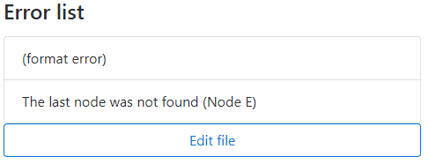

3.3.2. Trường hợp format hợp lệ
Hệ thống sẽ thông báo tải lên thành công!
Có thể tải file excel chứa bảng và các node ở bước này.
Nhấn vào "Get Excel" để tải file Excel về.
Nhấn vào "Preview Excel" để xem trước nội dung của file Excel có thể tải về.
Hệ thống sẽ hiện ra các node hệ thống đọc được và đặt ở chế độ readonly.
Nhấn và "Control flow diagram" để hệ thống vẽ biểu đồ CFD và tính các đường đi.

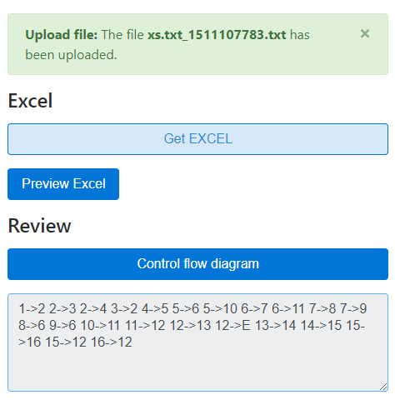

3.4. Trường hợp đầu vào là chỉ đường đi

Chọn tab "Paste the route" và nhập vào các đường đi giả định của code để hệ thống vẽ CFD và tính toán đường đi.
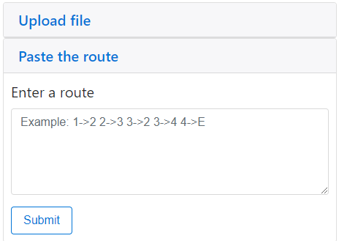

Ở lựa chọn này sẽ không có file Excel
Nếu bị lỗi hệ thống sẽ thông báo và không hiển thị CFD.
Ví dụ đầu vào:
1->2 2->3
Kết quả:
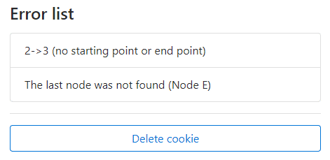

3.5. Trường hợp đầu vào là code đã được format
Chọn tab cuối cùng "Paste the code" dán vào đó đoạn code đã được format theo chuẩn tại 3.2 và nhấn Submit

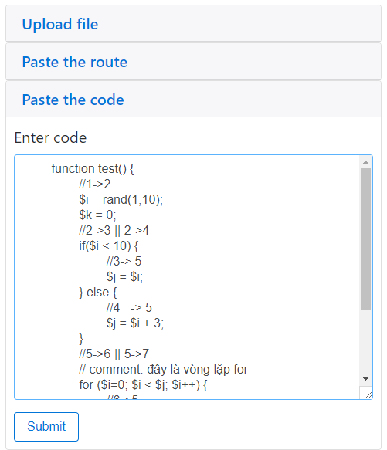

3.5.2. Trường hợp bị lỗi
Tương tự 3.3.1
3.5.3. Trường hợp hợp lệ
Tương tự 3.3.2

3.6. Cài đặt
Chọn link "Setting" trên header
Hiện tại tool có chức năng cài đặt format của link node, mặc định sẽ là "->", có thể chỉnh lại dấu này tùy theo người dùng.
Cài đặt này sẽ không ảnh hưởng tới người dùng khác
Có thể đặt lại cài đặt mặc định bằng cách nhấn nút "Reset your setting".
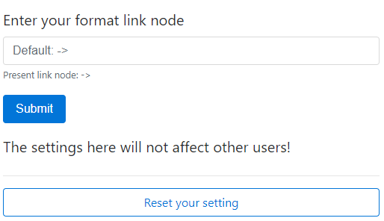

3.6. Danh sách file đã tải lên
Chọn link "List upload" trên thanh header
Ở đây sẽ hiện thị các file đã tải lên theo cách tại 3.3
Nhấn vào tên file để đi vào hình vẽ CFD
Nhấn vào pre/edit để xem trước các đường đi hoặc chỉnh sửa lại file
Nhấn vào download để tải file về máy
Tích chọn các file và nhấn delete file để xóa các file đã chọn

3.7. Màn hình hiển thị CFD
Màn hình hiển thị CFD có thể nhận dữ liệu từ nhiều nguồn (upload file, dán mã đã format, đường link..)
Nếu dữ liệu truyền vào đúng theo chuẩn định dạng tại 3.2 thì hệ thống sẽ hiện thị CFD hoặc báo các chỗ bị lỗi và không hiện thị CFD.
Mỗi lần hiển thị CFD thành công, hệ thống sẽ tự động lưu các node vào cookie, có thể truy cập lại trên header.
Hiện tại có hai kiểu hiển thị CFD (1: dạng cây, 2: dạng thẳng đứng), có thể thay đổi tại link "Change to format x"

Nhấn vào "Show all route" để hiện thị ra tất cả các đường đi của CFD.
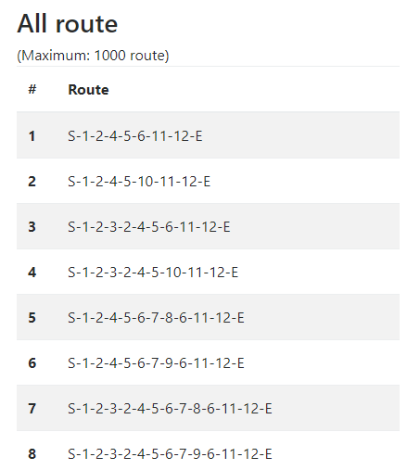

Nhấn vào "Show data route" để hiển thị dữ liệu đầu vào ban đầu.
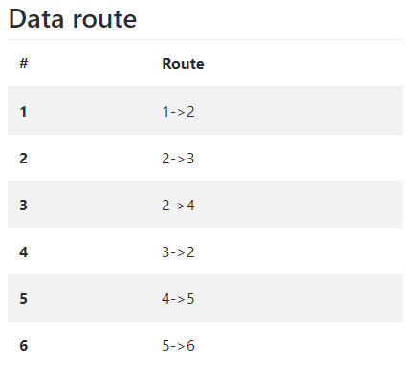

Nhấn vào fullscreen để hiện thị biểu đồ CFD và các công cụ toàn màn hình, hỗ trợ vẽ dễ hơn.
Khi có thay đổi CFD nút "Save diagram to Json" sẽ sáng lên, click vào đó để hệ thống lấy thông tin của CFD save lại thành Json vào khung bên dưới.
Có thể copy lại json này sử dụng lại, trong trường hợp cần sửa chữa.
Nhấn "Load json" để hệ thống đọc json trong khung và render lên khung CFD

Để thêm hoặc chỉnh sửa chú thích tại đường đi của node, click vào đường đi, để hiện thị phần tối ở giữa đường đi, click tiếp vào phần tối ở giữa để chỉnh sửa chú thích cho đường đi đó.
Để bẻ cong đường link cũng click vào đường link và nhấn giữu hình vuông nhỏ ở giữ rồi bẻ cong tùy ý.
Để thêm node mới, click 2 lần vào khoảng trắng hoặc kéo từ ô menu ở góc trái.
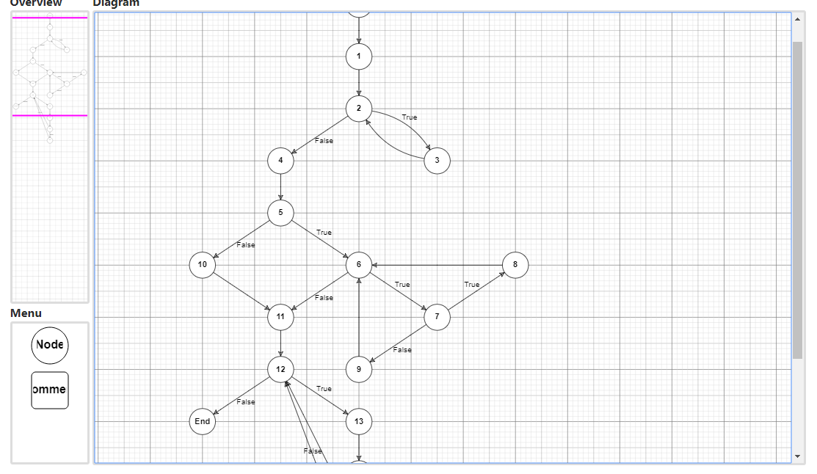

3.8. Tự vẽ CFD từ đầu

Nhấn vào link "Drawing CFD" trên thanh header để tự vẽ CFD từ đầu, không nhập đầu vào.

* Một số lưu ý:
Đối với các biểu đồ CFD quá lớn, hình ảnh sau khi render ra sẽ bị thiếu (do trình duyệt), sử dụng nút "Download" svg rồi dùng tool "Convert Svg to Png" để có hình ảnh đầy đủ.
Link convert: https://convertio.co/vn/svg-png/

